Formulario annuncio tornei
TENNIS TICINO
ASSOCIAZIONE REGIONALE
Attività agonistiche
Tornei Juniores
Carlo Baggi
6713 Malvaglia
079 663 21 16
carlo_baggi@bluewin.ch
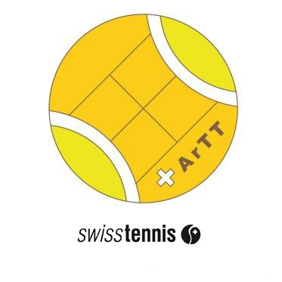

Formulario per l'annuncio di tornei
Circuito Juniores invernale - Circuito BancaStato Verde -
Circuito Vamos
dell'Associazione regionale Tennis Ticino - ArTT

da trasmettere a: |  |  | carlo_baggi@bluewin.ch |  |  |  |  | entro 29 settembre 2017
non si accettano iscrizioni in altra forma
* campo obbligatorio
CLUB | * |  |  |  | E-mail | *

Official
 |  |  |  |  |  |  | cognome e nome

Denominazione del torneo

Circuito Juniori invernale |  | MS 16&U | R3-R9 | dal

 |  | MS 14&U | R4-R9 | dal

 |  | MS 12&U | R4-R9 | dal

Circuito Juniori Verde |  | MS 10&U | R6-R9 | dal

 |  |  |  | dal

Circuito VAMOS |  | MS 16&U | R6-R9 | dal

 |  | MS 12&U | R7-R9 | dal

Altri tornei |  | MS |  | dal

 |  |  |  | dal

 |  |  |  | dal

Circuito Juniori invernale |  | WS 16&U | R2-R9 | dal

 |  | WS 14&U | R3-R9 | dal

 |  | WS 12&U | R4-R9 | dal

Circuito Juniori Verde |  | WS 10&U | R6-R9 | dal

 |  |  |  | dal

Circuito VAMOS |  | WS 16&U | R6-R9 | dal

 |  | WS 12&U | R7-R9 | dal

Altri tornei |  | WS |  | dal

 |  |  |  | dal

 |  |  |  | dal

Osservazioni

Data

